zad 16
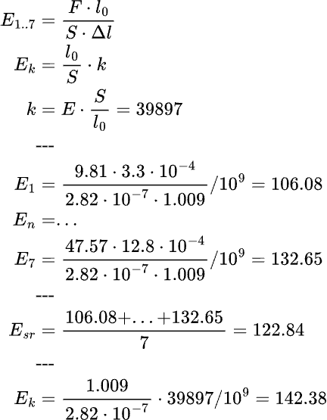
Opis | 2r [m] | r [m] | S [m^2] | S [m^2] | L0 [m] | m [kg] | F [N] | Delta l [m] | E [GN/m^2] [GPa] | E [N/m^2] [Pa]
Próba 1 | 0.0006 | 0.0003 | 2.827433388E-07 | 2.827433388E-07 | 1.009 | 1 | 9.81 | 0.00033 | 106.08 | 106,084,968,462.00
Próba 2 | 0.00061 | 0.000305 | 2.922466566E-07 | 2.827433388E-07 | 1.009 | 2 | 19.62 | 0.00059 | 118.67 | 118,671,320,652.00
Próba 3 | 0.0006 | 0.0003 | 2.827433388E-07 | 2.827433388E-07 | 1.009 | 2.5 | 24.525 | 0.00072 | 121.56 | 121,555,693,029.00
Próba 4 | 0.00059 | 0.000295 | 2.733971007E-07 | 2.827433388E-07 | 1.009 | 3 | 29.43 | 0.00085 | 123.56 | 123,557,786,797.00
Próba 5 | 0.0006 | 0.0003 | 2.827433388E-07 | 2.827433388E-07 | 1.009 | 3.35 | 32.8635 | 0.00093 | 126.10 | 126,104,228,639.00
Próba 6 | 0.0006 | 0.0003 | 2.827433388E-07 | 2.827433388E-07 | 1.009 | 4.35 | 42.6735 | 0.00116 | 131.28 | 131,280,148,471.00
Próba 7 | 0.0006 | 0.0003 | 2.827433388E-07 | 2.827433388E-07 | 1.009 | 4.85 | 47.5785 | 0.00128 | 132.65 | 132,647,650,018.00
Srednia | 0.0006 | 0.0003 | 2.827433388E-07
 |  |  |  |  |  |  |  |  | `
 |  |  | (metoda ze skryptu) | (metoda nr2)
 |  |  | E [N/m^2][Pa] | E_sr [N/m^2][Pa]
 |  |  | 142,376,733,498.00 | 122,843,113,724.00

 |  |  | E [GN/m^2][GPa] | E_sr [GN/m^2][GPa]
 |  |  | 142.38 | 122.84

Delta l [m] od F [N]
E [GN/m^2][GPa] od F [N]

